Лист1
Расчет нагрузки для разряда батареи

Автор: Тихонов Е.
2020-05-07

Модель АКБ | https://shopee.com.my/ORI-NEW-LG-Chem-Korea-3.7V-4.2V-60Ah-Li-ion-battery-pack-cell-Module-DIY-UPS-EV-i.95789828.1681347559
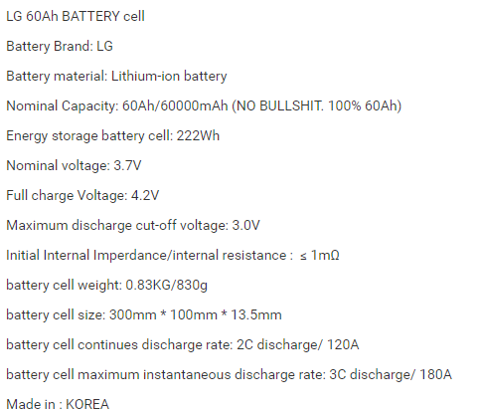
N= | 11 |  | кол-во ячеек последовательно
U= | 4.2 | V | напряжение одной ячейки
C= | 60 | Ah | емкость батареи
Idcharge= | 30 | A | максимальный ток разряда

Расчеты

Iразр= | 15 | A | текущий ток разряда
% разряда= | 50 | % | процент до которого разряжаем
Tразр= | 2 | h | время разряда

Rload= | 3.08 | Ohm | резистор разряда
Pload= | 693 | W | мощность на резисторе

